Инструкция
Инструкция по заполнению Формы Мониторинг ШСК-ШЭ-МО муниципального этапа Всероссийских спортивных игр школьных спортивных клубов 2020-2021 учебного года

Для обобщения информации о проведении муниципального этапа Игр ШСК в субъекте Российской Федерации, необходимо заполнить таблицу – Мониторинг ШСК-МЭ-МО:

1. Скачайте на компьютер присланные Вам таблицы от муниципальных образований Формы отчета ШСК-МЭ-1.

2. Откройте поочередно все присланные отчеты и внесите данные по всем муниципальным образованиям в Форму Мониторинг ШСК-МЭ-МО (далее Мониторинг).

3. Используйте следующий алгоритм действий:
Ø Скопируйте данные столбцов В, C, D в Форме отчета ШСК-МЭ-1 и вставьте в соответствующие столбцы Формы – Мониторинг;
Ø Скопируйте данные столбцов F, G в Форме отчета ШСК-МЭ-1 и вставьте в соответствующий столбец Формы – Мониторинг;
Ø Скопируйте данные столбцов I, J, K, L, M, N, O в Форме отчета ШСК-МЭ-1 и вставьте в соответствующие столбцы Формы – Мониторинг;

4. В нижней строке Формы – Мониторинг, в столбцы J, L, N, O впишите обобщенные данные по муниципальным образованиям субъекта Российской Федерации.

5. В верхней строке таблицы автоматически формируется итоговый показатель.

6. Скопируйте данные в верхней строке и вставьте через режим специальной вставки в соответствующие столбцы Формы отчета ШСК-МЭ-2 (копируем только столбцы зеленого цвета).

Внимание!
· Выбирайте режим специальной вставки.

Режим специальной вставки:
· Выделите ячейку, в которую хотите вставить данные;
· Нажмите правую кнопку «мышки», выберите вставку с числовыми данными «123»;
· Скопированные Вами данные встанут в таблицу без изменений.

7. Заполненную таблицу Формы отчета ШСК-МЭ-2 отправьте ответственному в ФГБУ «ФЦОЦОФВ» на адрес электронной почты: info@fcomofv.ru до 30 марта 2021 года.

Пример копирования и вставки данных представлен ниже:
1. Копирование из Формы отчета ШСК-МЭ-1

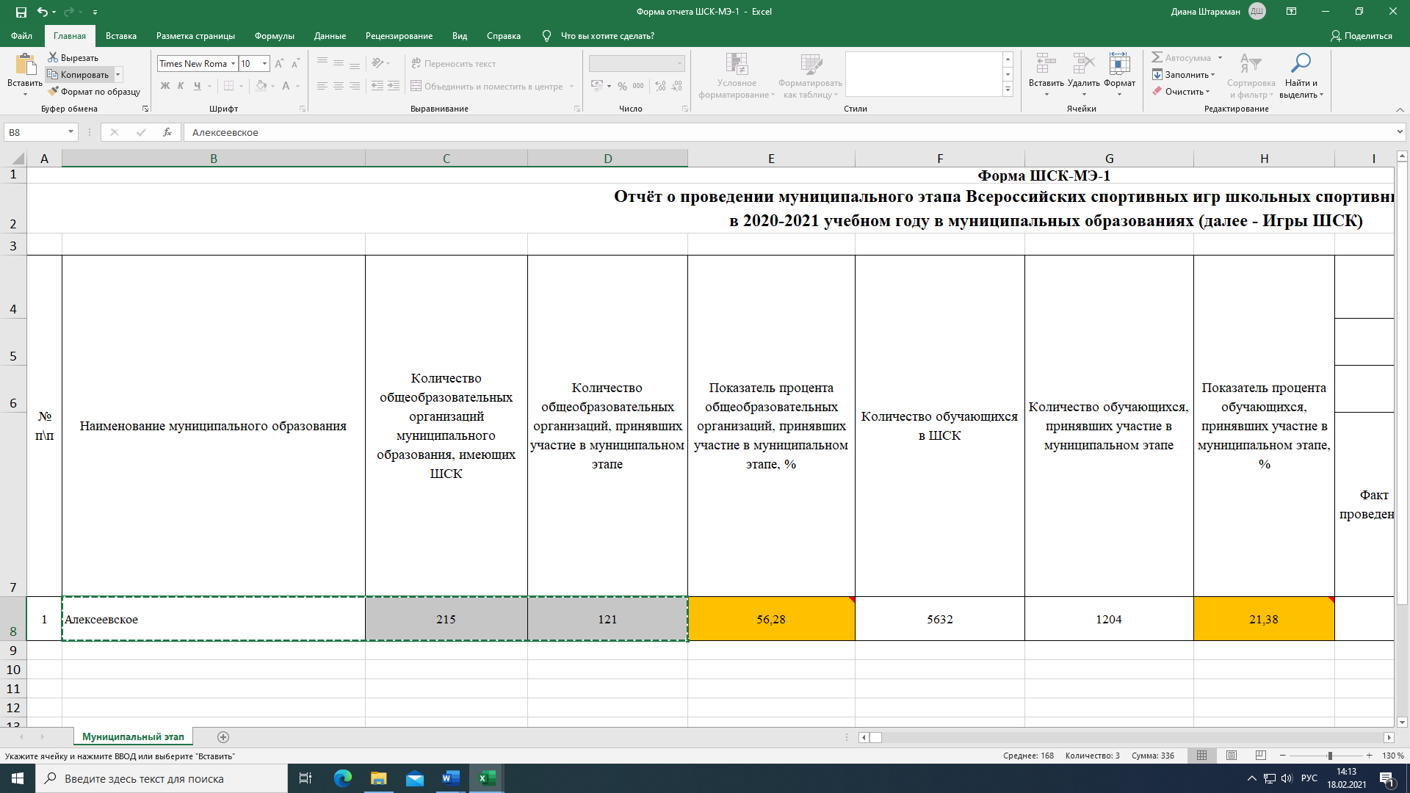

2. Выбор вставки в Форме Мониторинг ШСК-МЭ-МО

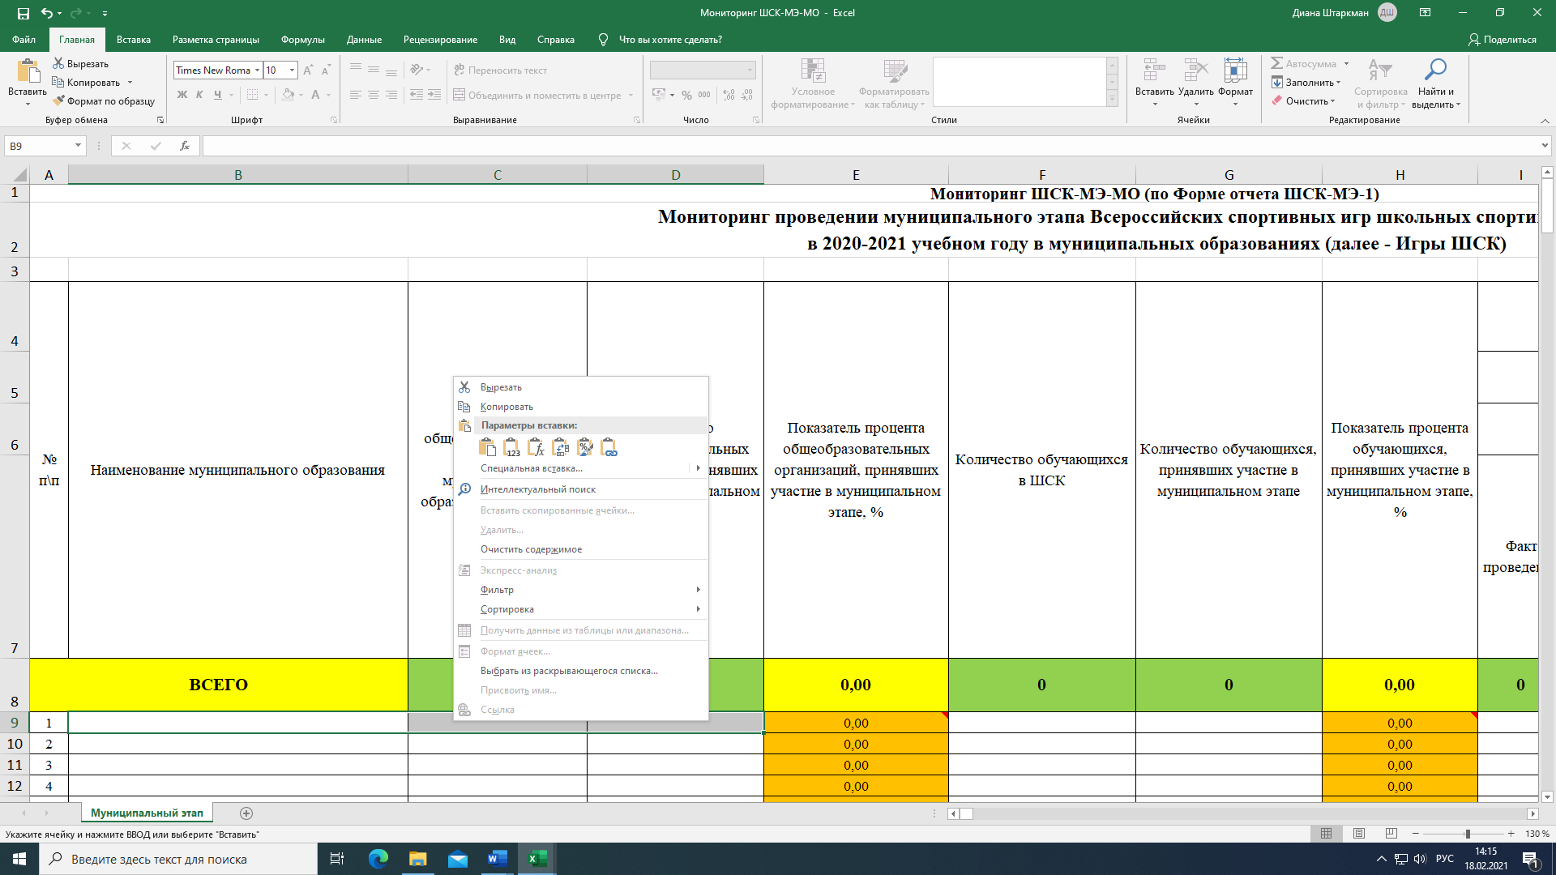
3. Вставка данных в Форму Мониторинг ШСК-МЭ-МО

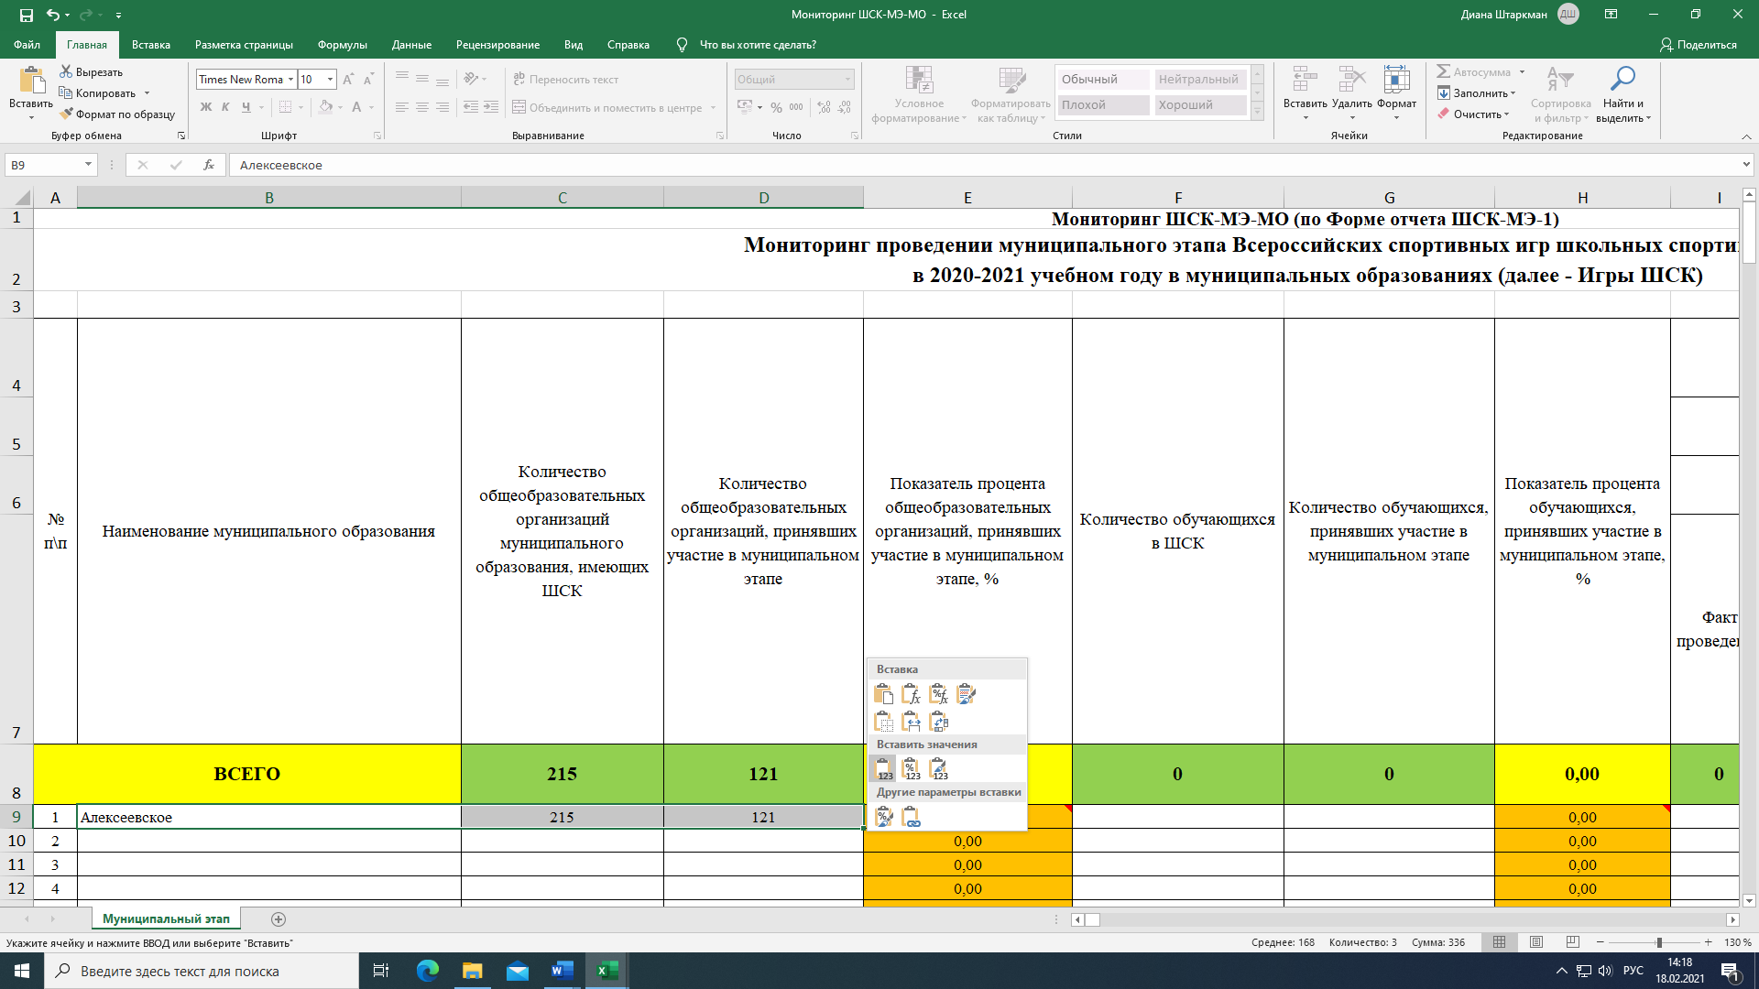

4. Копирование из Формы Мониторинг ШСК-МЭ-МО

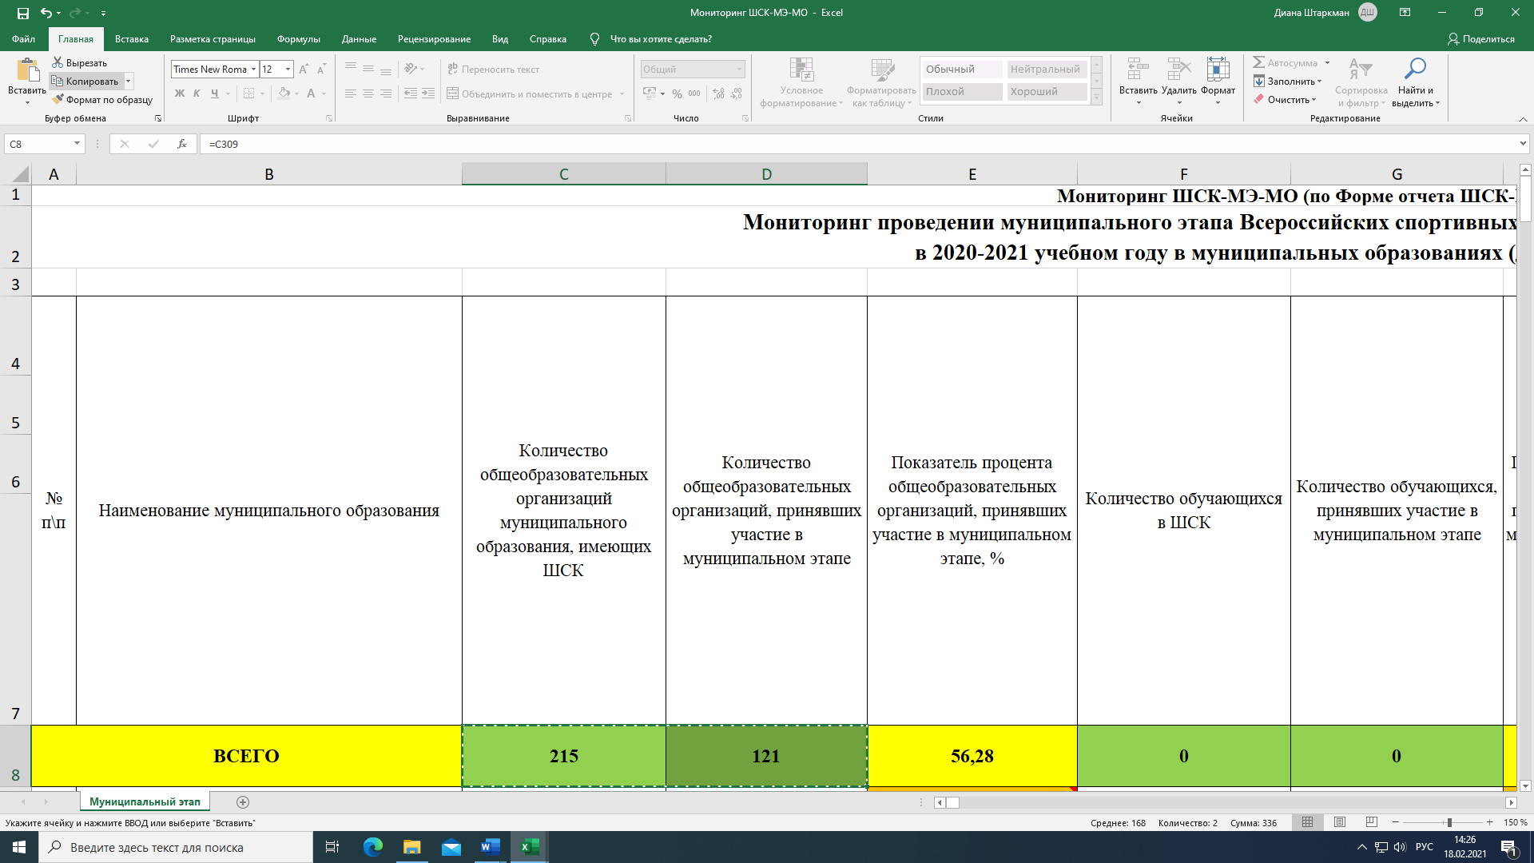
5. Вставка данных в Форму отчета ШСК-МЭ-2

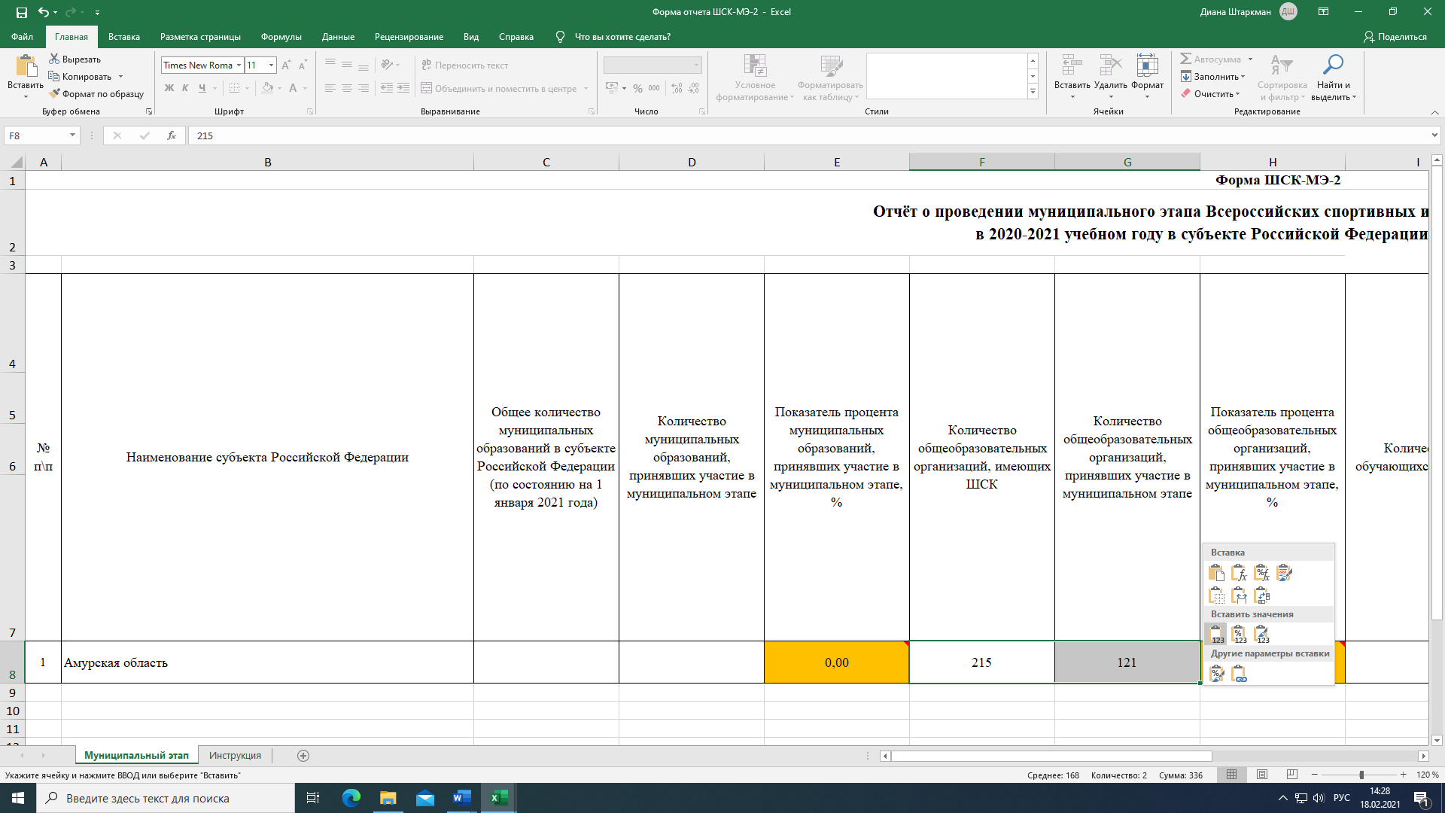

Детально рассмотреть рисунки можно, увеличив масштаб страницы в правом нижнем углу экрана компьютера.

